新品牌新店铺-手机产品清单
1、名词解释：货号/型号是指商品对应的字母或数字标记，用以标识商品的唯一性；
产品清单的几点说明： 1、带*为必填项，只针对未入驻品牌 2、手机行业，只招募R标 3、 请卖家提供该品牌（商标）的5款典型产品及实物图，请卖家在明亮的光线情况下拍摄实拍图，包括能够清晰、完整展示商品的正面、侧面、顶部、底部照片各一张 4、品牌出口报关单和品牌国内电商/线下市场相关交易额凭证，二者选一提供。 品牌出口报关单：1个月金额：≥120W美金；3个月金额：≥360W美金；6个月金额：≥720W美金（报关单中品牌需和申请品牌保持一致，提供1个月或3个月或6个月均可） 品牌国内电商/线下市场相关交易额凭证： 1个月金额：≥800万RMB；3个月金额：≥2400万RMB；6个月金额：≥4800万RMB（报关单中品牌需和申请品牌保持一致） 5、 提供的产品信息及实物图如无特殊原因需要确保未来至少3个月内在线销售
产品清单
商标名称* | 商标（必须是R标）* | 生产商名称* | 品牌出口报关单*必填项(需提供品牌近一年中1个月或3个月或6个月的金额表单，金额需要满足要求) | 海外媒体宣传文档/截图*必填项 | 品牌国内电商/线下市场相关交易额凭证*(品牌如无出口报关单请提供国内市场销售状况凭证) | 具体产品名称* | 具体产品型号 | 3C认证证书编号 | 其他知名电商平台上（Tmall/Amazon等）对应的产品链接 | 预销售价格（美金）* | 实物图片* （请上传产品的实物图片，实物中需要凸显商标logo)
vivo | R标 | 维沃移动通信有限公司 |  | 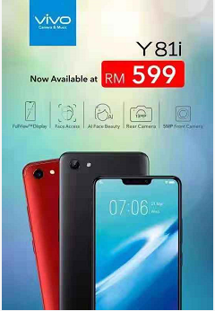 | 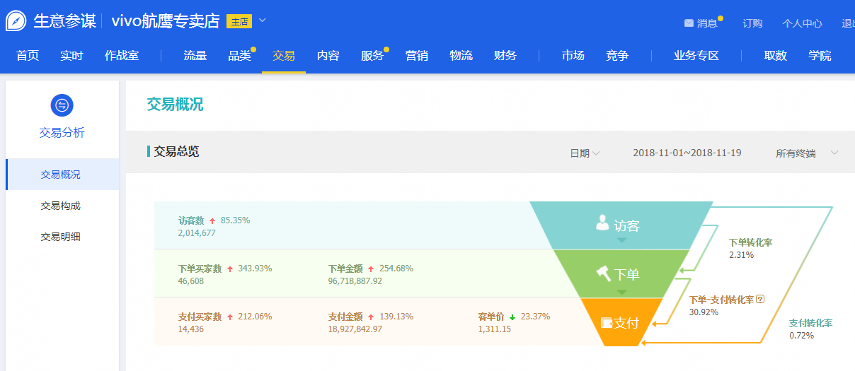 | vivo Z3 |  |  | https://detail.tmall.com/item.htm?spm=a1z10.1-b.w5001-9260880690.3.274cbac5fXdvCz&id=579224633028 | 228
 |  |  |  |  |  | vivo Y73 |  |  | https://detail.tmall.com/item.htm?spm=a1z10.5-b.w4011-8498111668.54.3736e671JnrFgc&id=579990859235 | 114
 |  |  |  |  |  | vivo X23幻彩 |  |  | https://detail.tmall.com/item.htm?spm=a1z10.1-b.w5003-14375633783.1.274cbac5p43aZ3&id=582078254875 | 399.7 | 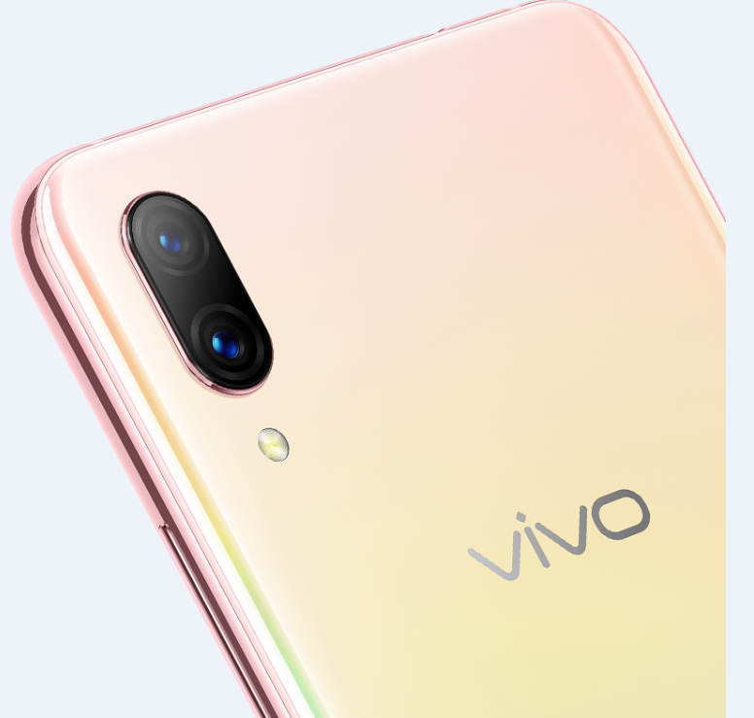
 |  |  |  |  |  | vivo Y97 |  |  | https://detail.tmall.com/item.htm?spm=a220o.1000855.w5003-13521789470.8.bad84488WMVrir&id=576465056158 | 285.4
 |  |  |  |  |  | vivo Z1 |  |  | https://detail.tmall.com/item.htm?spm=a220o.1000855.w4023-8498111662.1.bad84488WMVrir&id=569981823679 | 199.7

